再生資源の利用の促進と建設副産物の適正処理方法
再生資源の利用の促進と建設副産物の適正処理方法
再生資源の利用の促進に関する法律及び愛知県建設副産物リサイクルガイドライン実施要綱に基づき、再生資源の利用促進及び建設副産物の処理方法に関する事項を記述する。

企業団監督員は、主要材料は材料立会検査等で確認すれば確認欄に「レ」を記入。
残土廃材処理は、工事完了後建設廃材等管理票(原本)または伝票(原本)等で処理業者、処理地が合致しているか確認すること。
項目 |  | 処理業者 | 処理地 | 運搬距離 (km) | 備考
アスファルト塊 |  |  |  |  | 処理業者名、処理地、概算運搬距離を記入
コンクリート塊 |  |  |  |  | 処理業者名、処理地、概算運搬距離を記入
建設発生土 |  |  |  |  | 処理業者名、処理地、概算運搬距離を記入

 | 添付書類
 | ・別表イ 再生資源利用計画書(実施書)
 | ・別表ロ 再生資源利用促進計画書(実施書)
 | ・別紙 運搬ルート図(仮置き場と最終処理場所を明記)

運搬ルート図
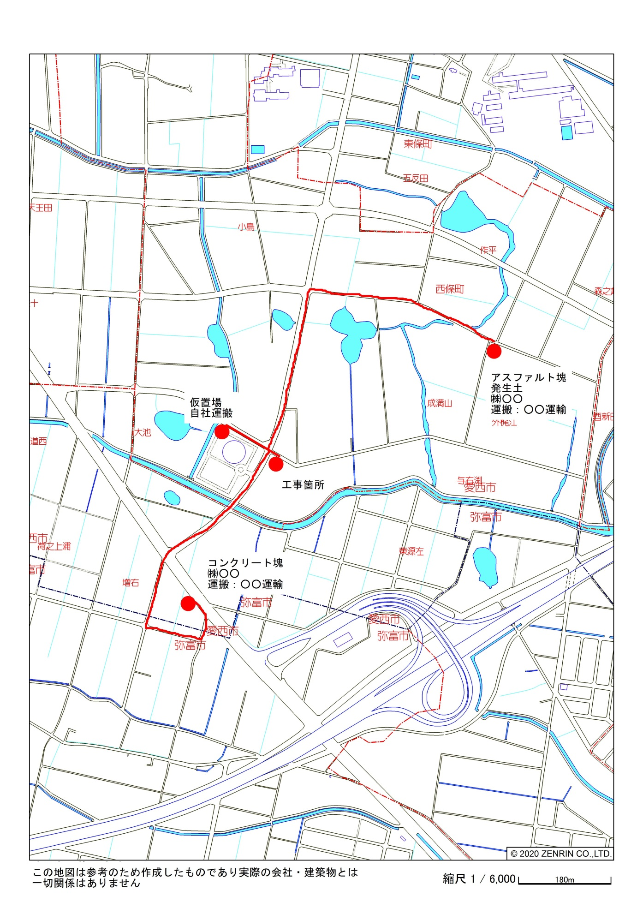
別紙 運搬ルート図

